상품제안서
캠핑 커트러리 캠핑용 등산용 수저 세트 캠핑용 수저 접이식 수저 세트 | 상품코드: F27675

 |  |  |  |  |  |  | 02-412-0044 | www.easy1.co.kr
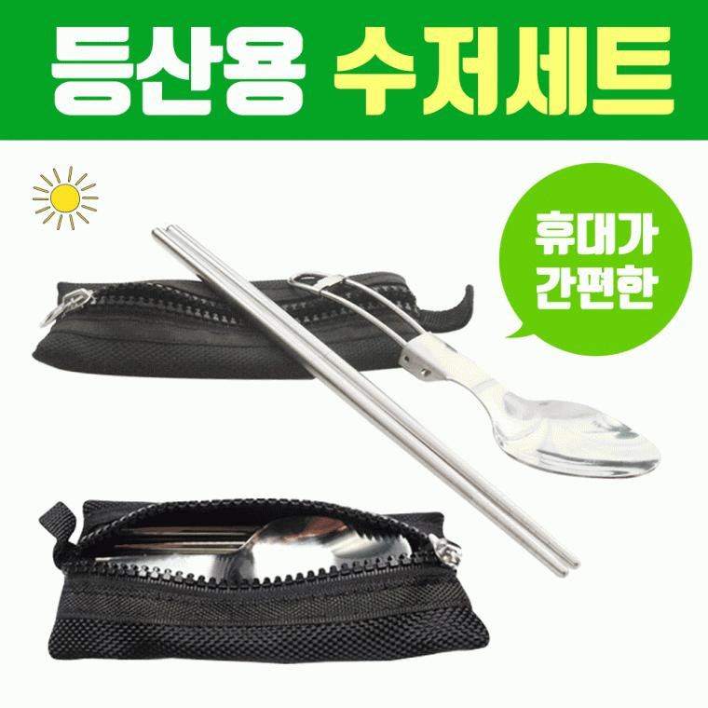

【상세/제작정보】

【인쇄/포장옵션】 | / 포장불가능

【공급단가】 | 수량 | 60~ | 100~ | 500~ | 1,000~ | 2,000~
*VAT별도 | 단가 | 4,180원 | 4,120원 | 4,020원 | 3,910원 | 3,850원

【상품 URL】 | http://www.easy1.co.kr/src/goods_detail.php?gdno=27675

